Лист1
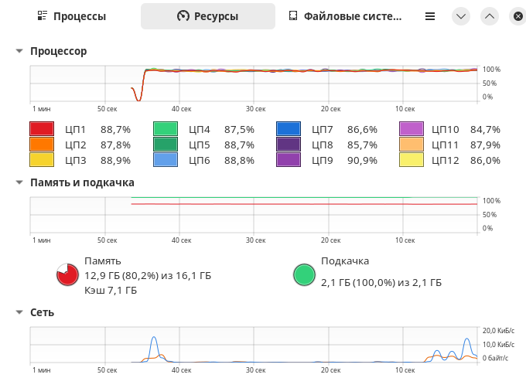
 | Для 100 записей
 |  | Mongo |  |  | Postgres
Попытка | Генерация данных | загрузка | выборка по movie_id | выборка по user_id | загрузка | выборка по movie_id | выборка по user_id |  | AMD Ryzen 5 5500U with Radeon Graphics
1 | 0.01 | 0.16 | 0.01 | 0.01 | 3.11 | 0.01 | 0.16
2 | 0.01 | 0.15 | 0.03 | 0.01 | 3.12 | 0.01 | 0.16 |  | INTEL SSDPEKNU512GZH
3 | 0.01 | 0.13 | 0.03 | 0.01 | 3.12 | 0.01 | 0.18 |  | 16Gb RAM DDR4
 |  |  |  |  |  |  |  |  | Ubuntu 24.04
Среднее | 0.010 | 0.147 | 0.023 | 0.010 | 3.117 | 0.010 | 0.167

 | Для 100000 записей
 |  | Mongo |  |  | Postgres
Попытка | Генерация данных | загрузка | выборка по movie_id | выборка по user_id | загрузка | выборка по movie_id | выборка по user_id |  | В документ в ratings и bookmarks генерируется рандомное количество вложенных объектов оценок и закладок (от 1 до размера списка пользователей)
1 | 18.84 | 54.64 | 0.39 | 11.08 | 685.21 | 0.02 | 331.09
2 | 15.15 | 56.4 | 0.07 | 11.1 | 738.32 | 0.01 | 131.98 | Выборка в Монго с предварительным созданием индексов, расчет индексов по полям вложенных документов либо отнял время, сэкономленное на последующем поиске, либо не сказался на результате
3 | 14.78 | 56.37 | 0.08 | 10.91 | 738.67 | 0.01 | 133.15
4 | 14.94 | 56 | 0.07 | 10.9 | 730.26 | 0.02 | 131.01
Среднее | 16.257 | 55.803 | 0.180 | 11.030 | 720.733 | 0.013 | 198.740

